cramer 4x4
Cramer 4 x 4
A |  |  |  | B
1 | 0 | 2 | -1 | 3 | X= | -6
1 | 1 | 2 | 1 | 2 | Y= | 5
4 | 2 | 2 | -3 | 1 | Z= | 3
0 | 2 | 1 | 4 | 1 | W= | -3

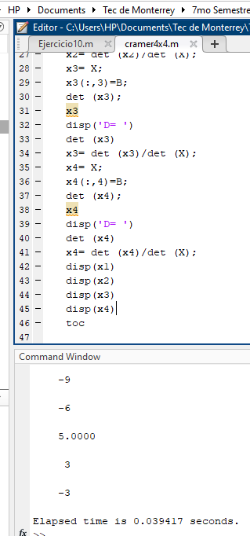
1 | 2 | 1 | 1 | 2
2 | 2 | -3 | 2 | 2
2 | 1 | 4 | 2 | 1

1 | 2 | 1 | 1 | 2
4 | 2 | -3 | 4 | 2
0 | 1 | 4 | 0 | 1

1 | 1 | 1 | 1 | 1
4 | 2 | -3 | 4 | 2
0 | 2 | 4 | 0 | 2

1 | 1 | 2 | 1 | 1
4 | 2 | 2 | 4 | 2
0 | 2 | 1 | 0 | 2

Det S | -19 |  | Determinante =
 | -17 |  | 3
 | 6
 | 10

3 | 0 | 2 | -1 | 3
2 | 1 | 2 | 1 | 2
1 | 2 | 2 | -3 | 1
1 | 2 | 1 | 4 | 1
1 | 2 | 1 | 1 | 2
2 | 2 | -3 | 2 | 2
2 | 1 | 4 | 2 | 1

2 | 2 | 1 | 2 | 2
1 | 2 | -3 | 1 | 2
1 | 1 | 4 | 1 | 1

2 | 1 | 1 | 2 | 1
1 | 2 | -3 | 1 | 2
1 | 2 | 4 | 1 | 2

2 | 1 | 2 | 2 | 1
1 | 2 | 2 | 1 | 2
1 | 2 | 1 | 1 | 2

Det X | -19 |  | Determinante =
 | 7 |  | -18
 | 21
 | -3

1 | 3 | 2 | -1 | 3
1 | 2 | 2 | 1 | 2
4 | 1 | 2 | -3 | 1
0 | 1 | 1 | 4 | 1
2 | 2 | 1 | 2 | 2
1 | 2 | -3 | 1 | 2
1 | 1 | 4 | 1 | 1

1 | 2 | 1 | 1 | 2
4 | 2 | -3 | 4 | 2
0 | 1 | 4 | 0 | 1

1 | 2 | 1 | 1 | 2
4 | 1 | -3 | 4 | 1
0 | 1 | 4 | 0 | 1

1 | 2 | 2 | 1 | 2
4 | 1 | 2 | 4 | 1
0 | 1 | 1 | 0 | 1

Det Y | 7 |  | Determinante =
 | -17 |  | 15
 | -21
 | -1

1 | 0 | 3 | -1 | 3
1 | 1 | 2 | 1 | 2
4 | 2 | 1 | -3 | 1
0 | 2 | 1 | 4 | 1
1 | 2 | 1 | 1 | 2
2 | 1 | -3 | 2 | 1
2 | 1 | 4 | 2 | 1

1 | 2 | 1 | 1 | 2
4 | 1 | -3 | 4 | 1
0 | 1 | 4 | 0 | 1

1 | 1 | 1 | 1 | 1
4 | 2 | -3 | 4 | 2
0 | 2 | 4 | 0 | 2

1 | 1 | 2 | 1 | 1
4 | 2 | 1 | 4 | 2
0 | 2 | 1 | 0 | 2

Det Z | -21 |  | Determinante =
 | -21 |  | 9
 | 6
 | 12

1 | 0 | 2 | 3 | 3
1 | 1 | 2 | 2 | 2
4 | 2 | 2 | 1 | 1
0 | 2 | 1 | 1 | 1
1 | 2 | 2 | 1 | 2
2 | 2 | 1 | 2 | 2
2 | 1 | 1 | 2 | 1

1 | 2 | 2 | 1 | 2
4 | 2 | 1 | 4 | 2
0 | 1 | 1 | 0 | 1

1 | 1 | 2 | 1 | 1
4 | 2 | 1 | 4 | 2
0 | 2 | 1 | 0 | 2

1 | 1 | 2 | 1 | 1
4 | 2 | 2 | 4 | 2
0 | 2 | 1 | 0 | 2

Det W | -3 |  | Determinante =
 | 1 |  | -9
 | 12
 | 10

Prob 2
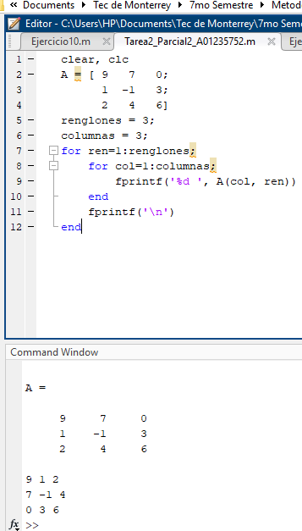

Prob 3
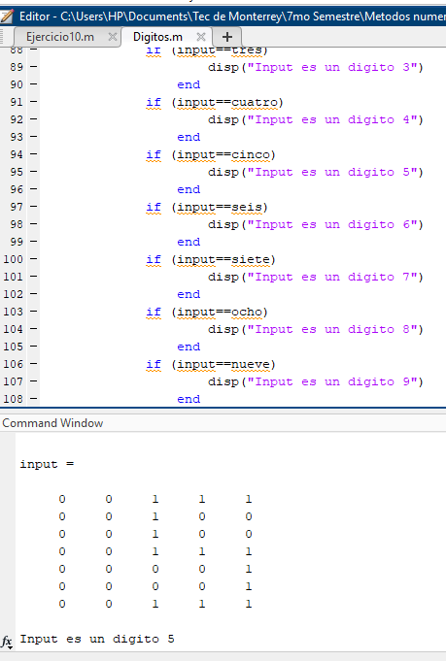

Prob 4
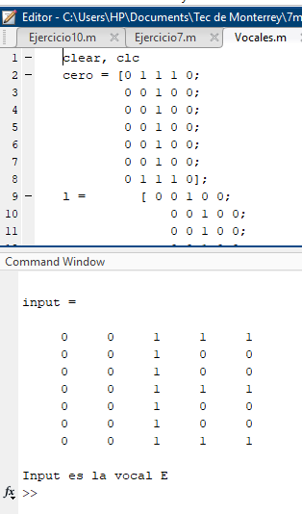
Ejercicio 4

Prob 5,6,7
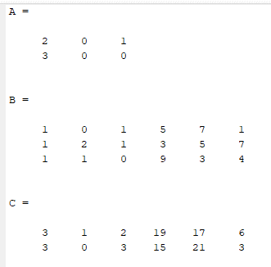
Ejercicio 5 | Ejercicio 7
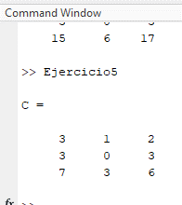
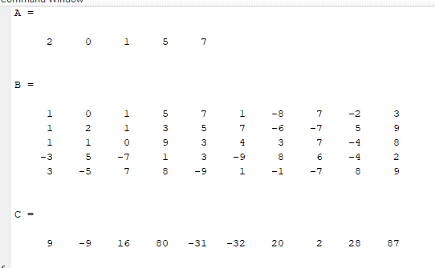

Ejercicio 6

